LOGO003-DTM
TO：上海汭珩
FM: 金纬誉/王军成
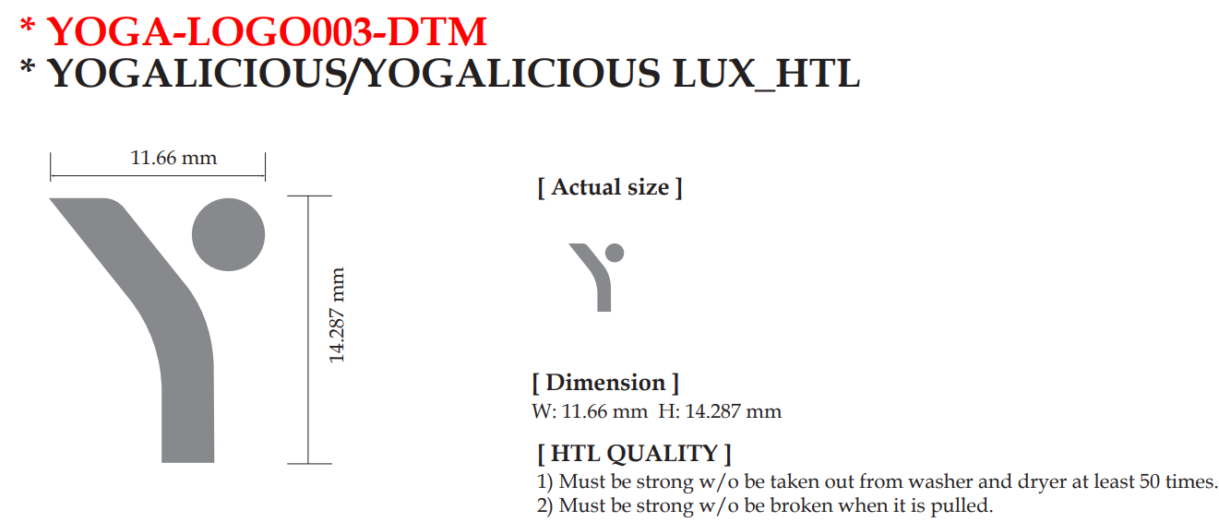

订单号 | 辅料 | 数量 | 备注

FT06113 | LOGO003 配色logo热压标 | 363 | 棕色（按照6/24提交的样品）

 |  |  | 2025.7.12

